Титульный лист
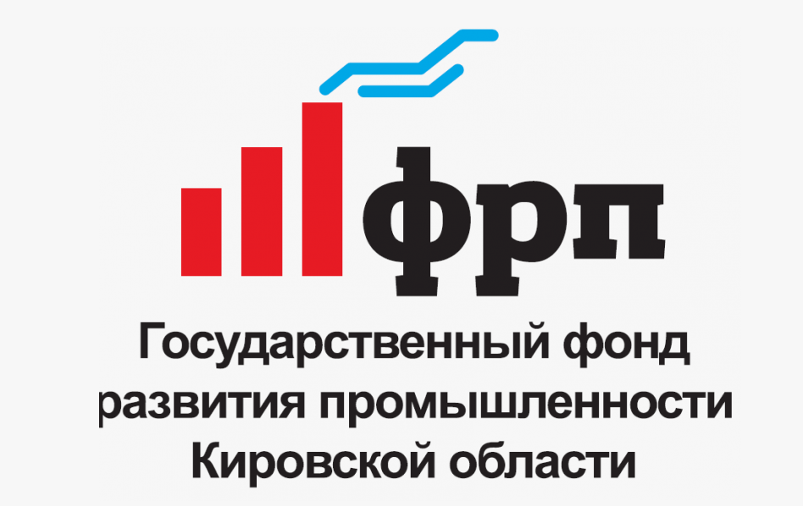

О фонде
Программы
Партнёры
Контакты

Прогноз движения денежных средств по проекту:
Проект " "

Параметры займа

2026
Фонд развития промышленности Кировской области
 | Версия ПДДС: 1.2.

выводы
 | Проект | Проект " "

Выводы | Дата получения займа | 2026-02-16 | Последний год займа | 2031 | Горизонт планирования включительно | 2033 | Условия займа: | Если приобретаемое оборудование выступает в качестве обеспечения по займу | Ставка займа | 10% | Комиссия годовая по БГ | 2%

Результаты Проекта
Объем продаж продукции проекта физических единицах
Показатель | Ед. изм. | Итого | в т.ч. за период займа | 2026 | 2027 | 2028 | 2029 | 2030 | 2031 | 2032 | 2033 | 2034

Период займа ФРП |  |  |  | 1 | 1 | 1 | 1 | 1 | 1 | 0 | 0 | 0
Период горизонта планирования |  |  |  | 1 | 1 | 1 | 1 | 1 | 1 | 1 | 1 | 0
Продукт 1 | 0 | 0 | 0 | 0 | 0 | 0 | 0 | 0 | 0 | 0 | 0 | 0
Продукт 2 | 0 | 0 | 0 | 0 | 0 | 0 | 0 | 0 | 0 | 0 | 0 | 0
Продукт 3 | 0 | 0 | 0 | 0 | 0 | 0 | 0 | 0 | 0 | 0 | 0 | 0
Продукт 4 | 0 | 0 | 0 | 0 | 0 | 0 | 0 | 0 | 0 | 0 | 0 | 0
Продукт 5 | 0 | 0 | 0 | 0 | 0 | 0 | 0 | 0 | 0 | 0 | 0 | 0
Продукт 6 | 0 | 0 | 0 | 0 | 0 | 0 | 0 | 0 | 0 | 0 | 0 | 0
Продукт 7 | 0 | 0 | 0 | 0 | 0 | 0 | 0 | 0 | 0 | 0 | 0 | 0
Продукт 8 | 0 | 0 | 0 | 0 | 0 | 0 | 0 | 0 | 0 | 0 | 0 | 0
Продукт 9 | 0 | 0 | 0 | 0 | 0 | 0 | 0 | 0 | 0 | 0 | 0 | 0
Продукт 10 | 0 | 0 | 0 | 0 | 0 | 0 | 0 | 0 | 0 | 0 | 0 | 0
Продукт 11 | 0 | 0 | 0 | 0 | 0 | 0 | 0 | 0 | 0 | 0 | 0 | 0
Продукт 12 | 0 | 0 | 0 | 0 | 0 | 0 | 0 | 0 | 0 | 0 | 0 | 0
Продукт 13 | 0 | 0 | 0 | 0 | 0 | 0 | 0 | 0 | 0 | 0 | 0 | 0
Продукт 14 | 0 | 0 | 0 | 0 | 0 | 0 | 0 | 0 | 0 | 0 | 0 | 0
Продукт 15 | 0 | 0 | 0 | 0 | 0 | 0 | 0 | 0 | 0 | 0 | 0 | 0
Продукт 16 | 0 | 0 | 0 | 0 | 0 | 0 | 0 | 0 | 0 | 0 | 0 | 0
Продукт 17 | 0 | 0 | 0 | 0 | 0 | 0 | 0 | 0 | 0 | 0 | 0 | 0
Продукт 18 | 0 | 0 | 0 | 0 | 0 | 0 | 0 | 0 | 0 | 0 | 0 | 0
Продукт 19 | 0 | 0 | 0 | 0 | 0 | 0 | 0 | 0 | 0 | 0 | 0 | 0
Продукт 20 | 0 | 0 | 0 | 0 | 0 | 0 | 0 | 0 | 0 | 0 | 0 | 0

Отчет о движении денежных средств
Показатель | Ед. изм. | Итого | в т.ч. за период займа | 2026 | 2027 | 2028 | 2029 | 2030 | 2031 | 2032 | 2033 | 2034

Операционный денежный поток (CFO) | тыс. руб. | 772 | 961 | 144 | 192 | 192 | 192 | 192 | -23 | -95 | -47 | 0
Инвестиционный денежный поток (CFI) | тыс. руб. | 0 | 0 | 0 | 0 | 0 | 0 | 0 | 0 | 0 | 0 | 0
Финансовый денежный поток (CFF) | тыс. руб. | 0 | 0 | 0 | 0 | 0 | 0 | 0 | 0 | 0 | 0 | 0
Чистый денежный поток (NCF) | тыс. руб. | 772 | 961 | 144 | 192 | 192 | 192 | 192 | -23 | -95 | -47 | 0

Инвестиционная оценка (ставка дисконтирования 18%)
Показатель | Ед. изм. | Итого | в т.ч. за период займа | 2026 | 2027 | 2028 | 2029 | 2030 | 2031 | 2032 | 2033 | 2034

Свободный денежный поток (FCFF) | тыс. руб. | 748 | 890 | 144 | 192 | 192 | 192 | 192 | -23 | -95 | -47 | 0
Дисконтированный денежный поток (DFF) | тыс. руб. | 601 | 651 | 144 | 163 | 138 | 117 | 99 | -10 | -35 | -15 | 0
Накопленный свободный поток | тыс. руб. | х | х | 144 | 336 | 529 | 721 | 913 | 890 | 795 | 748 | 0
 |  |  |  | 0 | 0 | 0 | 0 | 0 | 477 | 113 | 202
Накопленный дискантированный поток (NPV) | тыс. руб. | х | х | 144 | 307 | 445 | 562 | 661 | 651 | 616 | 601 | 0
 |  |  |  | 0 | 0 | 0 | 0 | 0 | 791 | 223 | 498
 |  |  | -7,000 | 144 | 192 | 192 | 192 | 192 | -23 | -95 | -47 | 0

NPV - проекта с учетом ранее понесенных, тыс. руб.
% для гашения кассовых разрывов
2,025 | 2,026 | 2,027 | 2,028 | 2,029 | 2,030 | 2,031 | 2,032 | 2,033 | 2,034
-7,000 | 144 | 163 | 138 | 117 | 99 | -10 | -35 | -15 | 0
-7,000 | -6,856 | -6,693 | -6,555 | -6,438 | -6,339 | -6,349 | -6,384 | -6,399 | -6,399

Показатель | Ед. изм. | c учетом ранее понесенных расходов |  | без учета ранее понесенных расходов
 |  | Итого | в т.ч. за период займа | Итого | в т.ч. за период займа
NPV | тыс. руб. | -6,399 | -6,349 | 601 | 651
IRR | %
PBP | лет | 68.00 | 68.00 | 66.00 | 66.00
DPBP | лет | 128.00 | 128.00 | 126.00 | 126.00

Целевые показатели
Показатель | Ед. изм. | Итого | в т.ч. за период займа | 2026 | 2027 | 2028 | 2029 | 2030 | 2031 | 2032 | 2033 | 2034

Целевой объем продаж новой продукции без НДС | тыс. руб. | 0 | 0 | 0 | 0 | 0 | 0 | 0 | 0 | 0 | 0 | 0
Объем налоговых поступлений | тыс. руб. | -748 | -890 | -144 | -192 | -192 | -192 | -192 | 23 | 95 | 47 | 0
Объем средств частных инвесторов | тыс. руб. | 0 | 0 | 0 | 0 | 0 | 0 | 0 | 0 | 0 | 0 | 0
Количество создаваемых рабочих мест | ед. | 0 | 0 | 0 | 0 | 0 | 0 | 0 | 0 | 0 | 0 | 0

Источники финансирования
Наименование | Ед. изм. | Итого | Доля, % | Ранее привлечено | Планируется к привлечению

Собственные средства организации | тыс. руб. | 7,000 | 100.0% | 7,000 | 0
Средства аффилированных лиц, бенефициаров | тыс. руб. | 0 | 0.0% | 0 | 0
Банковское кредитование | тыс. руб. | 0 | 0.0% | 0 | 0
Средства ФРП | тыс. руб. | 0 | 0.0% | 0 | 0
Итого бюджет | тыс. руб. | 7,000 | 100.0% | 7,000 | 0

Текущая деятельность (с учетом Проекта)
Отчет о движении денежных средств
Показатель | Ед. изм. | Итого | в т.ч. за период займа | 2026 | 2027 | 2028 | 2029 | 2030 | 2031 | 2032 | 2033 | 2034

Операционный денежный поток (CFO) | тыс. руб. | 748 | 890 | 144 | 192 | 192 | 192 | 192 | -23 | -95 | -47 | 0
Инвестиционный денежный поток (CFI) | тыс. руб. | 0 | 0 | 0 | 0 | 0 | 0 | 0 | 0 | 0 | 0 | 0
Финансовый денежный поток (CFF) | тыс. руб. | 0 | 0 | 0 | 0 | 0 | 0 | 0 | 0 | 0 | 0 | 0
Чистый денежный поток (NCF) | тыс. руб. | 748 | 890 | 144 | 192 | 192 | 192 | 192 | -23 | -95 | -47 | 0

